figma
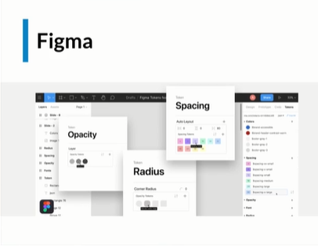

HERAMIENTO DE DISEÑADORES

